Gráfico 1
MINISTERIO DE HACIENDA
DIRECCIÓN GENERAL DE PRESUPUESTO
DIRECCIÓN DE ESTUDIOS ECONÓMICOS Y SEGUIMIENTO FINANCIERO

 | Gráfico 1. Resultados Presupuestarios del Gobierno Central
 | (Agosto 2023)
 | Valores en millones de RD$
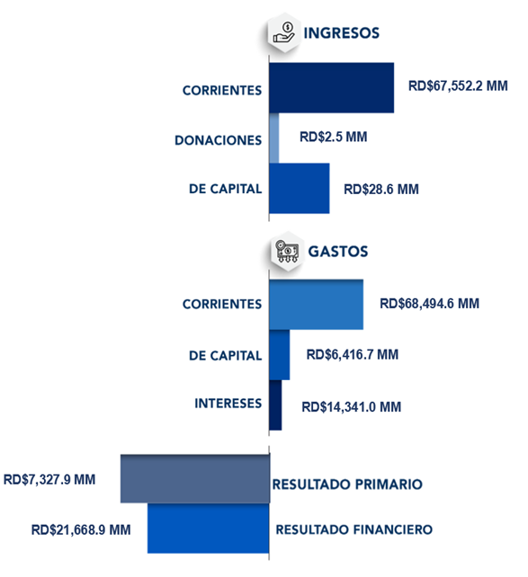

Notas:
1.Se incluyen los Recursos de Captación Directa.
Fuente: Sistema de Información de la Gestión Financiera (SIGEF).

Mapa 1
 | MINISTERIO DE HACIENDA
 | DIRECCIÓN GENERAL DE PRESUPUESTO
 | DIRECCIÓN DE ESTUDIOS ECONÓMICOS Y SEGUIMIENTO FINANCIERO

 | Mapa 1. Inversión Pública por Provincia
 | (Agosto 2023)
 | Valores en millones de RD$

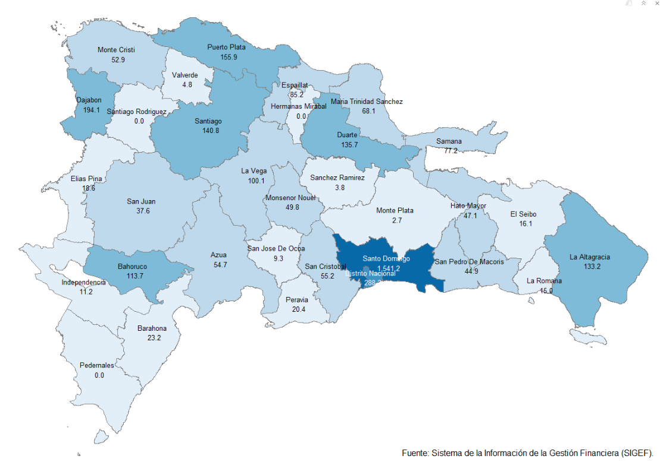

Notas: *Cifras preliminares.
1. Fecha de imputación al 31 de agosto 2023 // Fecha de registro al 07 de septiembre 2023.
Fuente: Sistema de Información de la Gestión Financiera (SIGEF).

Ilustración 1
 | MINISTERIO DE HACIENDA
 | DIRECCIÓN GENERAL DE PRESUPUESTO
 | DIRECCIÓN DE ESTUDIOS ECONÓMICOS Y SEGUIMIENTO FINANCIERO

Ilustración 1. Figuras Impositivas con Mayor Recaudación
En millones de RD$
Impuesto sobre la Transferencia de Bienes Industrializados y Servicios (ITBIS)
20,576.6
Impuesto sobre la renta proveniente de salarios
5,856.8
Impuesto específico sobre los hidrocarburos, Ley 112-00
3,783.1
Impuestos arancelarios
4,277.8
Impuesto sobre la renta de las empresas
10,281.3

Impuesto sobre la renta proveniente de salarios
5,693.4

 | Nota: *Cifras Preliminares.
 | 1.Fecha de imputación al 31/07/2023 // Fecha de registro al 07/08/2023.
 | Fuente: Sistema de Información de la Gestión Financiera (SIGEF).

Gráfico 2
MINISTERIO DE HACIENDA
DIRECCIÓN GENERAL DE PRESUPUESTO
DIRECCIÓN DE ESTUDIOS ECONÓMICOS Y SEGUIMIENTO FINANCIERO

 |  | Gráfico 2. Composición del Gasto del Gobierno Central por Finalidad
 |  | (Agosto 2023)
 |  | Valores en millones de RD$
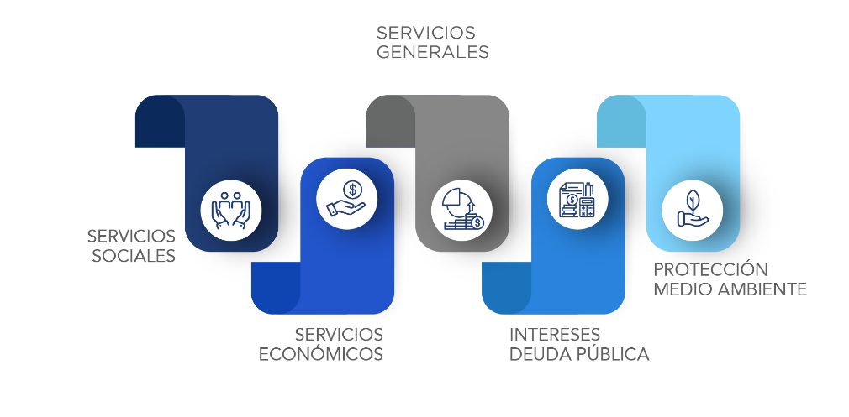

 | Notas:
 | 1.Fecha de imputación al 31/08/2023 // Fecha de registro al 07/09/2023.
 | Fuentes: Elaboración propia con datos del SIGEF.

